事業所基本情報
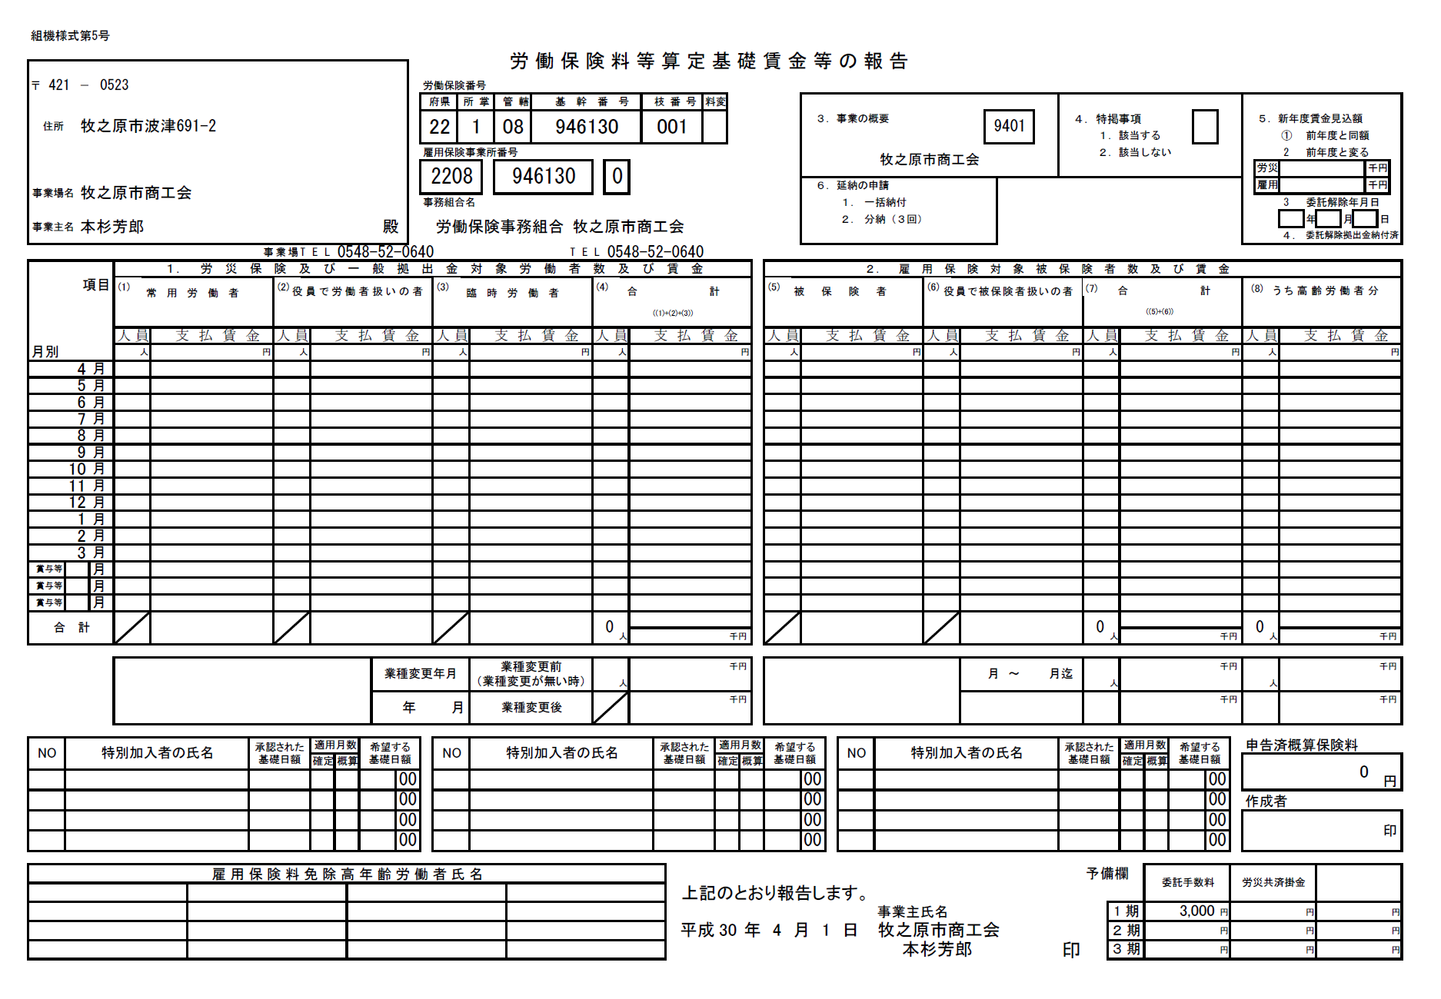
〒 |  | -

所在地
建物等

事業所名

代表者名

事業所TEL

労働保険番号 | 22 |  | 08

雇用保険番号 |  |  | - |  | -

事業概要（番号）
事業概要（内容）

申告済概算保険料

対象となる事業所のみ記入
※来年度支払予定賃金が大きく（半分以下または２倍以上）変わる場合は、その金額（年総額）を記入してください。
来年度賃金見込額 | 労災 |  |  | 千円 | 参照金額 | 0 | 千円以下 | 0 | 千円以上
 | 雇用 |  |  | 千円 | 参照金額 | 0 | 千円以下 | 0 | 千円以上

※商工会への事務委託を解除（委託替え、廃業等）する場合、委託解除日をご記入ください。
委託解除日

報告書
組機様式第5号
労 働 保 険 料 等 算 定 基 礎 賃 金 等 の 報 告

〒 | 0 |  |  | － | 0 |  |  |  |  |  |  |  |  |  |  |  |  |  | 労働保険番号
 |  |  |  |  |  |  |  |  |  |  |  |  |  |  |  |  |  |  | 府県 |  |  | 所 掌 |  | 管 轄 | 基 幹 番 号 |  |  |  |  |  |  | 枝 番 号 |  |  | 料変
住所 |  |  |  | 0 |  |  |  |  |  |  |  |  |  |  |  |  |  |  | 22 |  |  | 0 |  | 08 | 0 |  |  |  |  |  |  | 0 |  |  |  |  |  |  |  |  |  | ３．事業の概要 |  |  |  |  |  |  | 0 |  |  | ４．特掲事項 |  |  |  |  |  |  |  |  |  |  | ５．新年度賃金見込額
 |  |  |  |  |  |  |  |  |  |  |  |  |  |  |  |  |  |  |  |  |  |  |  |  |  |  |  |  |  |  |  |  |  |  |  |  |  |  |  |  |  |  |  |  |  |  |  |  |  |  |  |  |  | １．該当する |  |  |  |  |  |  |  |  |  |  | ① | 前年度と同額
 |  |  |  | 0 |  |  |  |  |  |  |  |  |  |  |  |  |  |  | 雇用保険事業所番号 |  |  |  |  |  |  |  |  |  |  |  |  |  |  |  |  |  |  |  |  |  | 0 |  |  |  |  |  |  |  |  |  |  |  |  | ２．該当しない |  |  |  |  |  |  |  |  |  |  | 2 | 前年度と変る
 |  |  |  |  |  |  |  |  |  |  |  |  |  |  |  |  |  |  | 0 |  |  |  |  | 0 |  |  |  |  | 0 |  |  |  |  |  |  |  |  |  |  |  |  |  |  |  |  |  |  |  |  |  |  |  |  |  |  |  |  |  |  |  |  |  | 労災 |  | 0 |  |  |  |  | 千円
事業場名 |  |  |  | 0 |  |  |  |  |  |  |  |  |  |  |  |  |  |  |  |  |  |  |  |  |  |  |  |  |  |  |  |  |  |  |  |  |  |  |  |  |  | ６．延納の申請 |  |  |  |  |  |  |  |  |  |  |  |  |  |  |  |  |  |  |  |  | 雇用 |  | 0 |  |  |  |  | 千円
 |  |  |  |  |  |  |  |  |  |  |  |  |  |  |  |  |  |  | 事務組合名 |  |  |  |  |  |  |  |  |  |  |  |  |  |  |  |  |  |  |  |  |  |  |  | １． | 一括納付 |  |  |  |  |  |  |  |  |  |  |  |  |  |  |  |  |  |  |  |  | 3 | 委託解除年月日
事業主名 |  |  |  | 0 |  |  |  |  |  |  |  |  |  |  |  |  | 殿 |  |  | 労働保険事務組合 牧之原市商工会 |  |  |  |  |  |  |  |  |  |  |  |  |  |  |  |  |  |  |  |  |  |  | ２． | 分納（３回） |  |  |  |  |  |  |  |  |  |  |  |  |  |  |  |  |  |  |  |  | 0 | 年 | 0 | 月 | 0 |  | 日
 |  |  |  |  |  |  |  |  |  |  |  |  |  |  |  |  |  |  |  |  |  |  |  |  |  |  |  |  |  |  |  |  |  |  |  |  |  |  |  |  |  |  |  |  |  |  |  |  |  |  |  |  |  |  |  |  |  |  |  |  |  |  |  |  | ４． | 委託解除拠出金納付済
 |  |  |  |  |  |  |  |  | 事 | 業 | 場 | T | E | L | 0 |  |  |  |  |  |  |  |  |  |  | T | E | L | 0548-52-0640
項目 |  |  |  |  |  | １． 労 災 保 険 及 び 一 般 拠 出 金 対 象 労 働 者 数 及 び 賃 金 |  |  |  |  |  |  |  |  |  |  |  |  |  |  |  |  |  |  |  |  |  |  |  |  |  |  |  |  |  |  |  |  |  |  |  |  |  | ２． 雇 用 保 険 対 象 被 保 険 者 数 及 び 賃 金
(1)
(1)
常用労働者
常用労働者
(2)
(2)
役員で労働者扱いの者
役員で労働者扱いの者
(3)
(3)
臨時労働者
臨時労働者
(4)
(4)
合計
合計
(5)
(5)
被保険者
被保険者
(6)
(6)
役員で被保険者扱いの者
役員で被保険者扱いの者
(7)
(7)
合計
合計
((1)+(2)+(3))
((1)+(2)+(3))
((5)+(6))
((5)+(6))
月別
 |  |  |  |  |  | 人 員 | 支 払 賃 金 |  |  | 人 員 |  |  | 支 払 賃 金 |  |  |  |  |  |  | 人 員 |  |  | 支 払 賃 金 |  |  |  |  | 人 員 |  |  | 支 払 賃 金 |  |  |  |  |  |  |  | 人 員 |  | 支 払 賃 金 |  |  |  |  |  | 人 員 | 支 払 賃 金 |  |  |  |  | 人 員 |  |  | 支 払 賃 金 |  |  |  |  |  | 人 員 |  |  | 支 払 賃 金
 |  |  |  |  |  | 人 | 円 |  |  | 人 |  |  | 円 |  |  |  |  |  |  | 人 |  |  | 円 |  |  |  |  | 人 |  |  | 円 |  |  |  |  |  |  |  | 人 |  | 円 |  |  |  |  |  | 人 | 円 |  |  |  |  | 人 |  |  | 円 |  |  |  |  |  | 人 |  |  | 円
 | 4 | 4 | 4 |  | 月 | 0 | 0 |  |  |  |  |  |  |  |  |  |  |  |  | 0 |  |  | 0 |  |  |  |  | 0 |  |  |  |  |  |  |  |  |  |  | 0 |  | 0 |  |  |  |  |  |  |  |  |  |  |  | 0
 | 5 | 5 | 5 |  | 月 | 0 | 0 |  |  |  |  |  |  |  |  |  |  |  |  | 0 |  |  | 0 |  |  |  |  | 0 |  |  |  |  |  |  |  |  |  |  | 0 |  | 0 |  |  |  |  |  |  |  |  |  |  |  | 0
 | 6 | 6 | 6 |  | 月 | 0 | 0 |  |  |  |  |  |  |  |  |  |  |  |  | 0 |  |  | 0 |  |  |  |  | 0 |  |  |  |  |  |  |  |  |  |  | 0 |  | 0 |  |  |  |  |  |  |  |  |  |  |  | 0
 | 7 | 7 | 7 |  | 月 | 0 | 0 |  |  |  |  |  |  |  |  |  |  |  |  | 0 |  |  | 0 |  |  |  |  | 0 |  |  |  |  |  |  |  |  |  |  | 0 |  | 0 |  |  |  |  |  |  |  |  |  |  |  | 0
 | 8 | 8 | 8 |  | 月 | 0 | 0 |  |  |  |  |  |  |  |  |  |  |  |  | 0 |  |  | 0 |  |  |  |  | 0 |  |  |  |  |  |  |  |  |  |  | 0 |  | 0 |  |  |  |  |  |  |  |  |  |  |  | 0
 | 9 | 9 | 9 |  | 月 | 0 | 0 |  |  |  |  |  |  |  |  |  |  |  |  | 0 |  |  | 0 |  |  |  |  | 0 |  |  |  |  |  |  |  |  |  |  | 0 |  | 0 |  |  |  |  |  |  |  |  |  |  |  | 0
 | 10 | 10 | 10 |  | 月 | 0 | 0 |  |  |  |  |  |  |  |  |  |  |  |  | 0 |  |  | 0 |  |  |  |  | 0 |  |  |  |  |  |  |  |  |  |  | 0 |  | 0 |  |  |  |  |  |  |  |  |  |  |  | 0
 | 11 | 11 | 11 |  | 月 | 0 | 0 |  |  |  |  |  |  |  |  |  |  |  |  | 0 |  |  | 0 |  |  |  |  | 0 |  |  |  |  |  |  |  |  |  |  | 0 |  | 0 |  |  |  |  |  |  |  |  |  |  |  | 0
 | 12 | 12 | 12 |  | 月 | 0 | 0 |  |  |  |  |  |  |  |  |  |  |  |  | 0 |  |  | 0 |  |  |  |  | 0 |  |  |  |  |  |  |  |  |  |  | 0 |  | 0 |  |  |  |  |  |  |  |  |  |  |  | 0
 | 1 | 1 | 1 |  | 月 | 0 | 0 |  |  |  |  |  |  |  |  |  |  |  |  | 0 |  |  | 0 |  |  |  |  | 0 |  |  |  |  |  |  |  |  |  |  | 0 |  | 0 |  |  |  |  |  |  |  |  |  |  |  | 0
 | 2 | 2 | 2 |  | 月 | 0 | 0 |  |  |  |  |  |  |  |  |  |  |  |  | 0 |  |  | 0 |  |  |  |  | 0 |  |  |  |  |  |  |  |  |  |  | 0 |  | 0 |  |  |  |  |  |  |  |  |  |  |  | 0
 | 3 | 3 | 3 |  | 月 | 0 | 0 |  |  |  |  |  |  |  |  |  |  |  |  | 0 |  |  | 0 |  |  |  |  | 0 |  |  |  |  |  |  |  |  |  |  | 0 |  | 0 |  |  |  |  |  |  |  |  |  |  |  | 0
賞与等 |  |  | 0 |  | 月 | 0 | 0 |  |  |  |  |  |  |  |  |  |  |  |  | 0 |  |  | 0 |  |  |  |  | 0 |  |  |  |  |  |  |  |  |  |  | 0 |  | 0 |  |  |  |  |  |  |  |  |  |  |  | 0
賞与等 |  |  | 0 |  | 月 | 0 | 0 |  |  |  |  |  |  |  |  |  |  |  |  | 0 |  |  | 0 |  |  |  |  | 0 |  |  |  |  |  |  |  |  |  |  | 0 |  | 0 |  |  |  |  |  |  |  |  |  |  |  | 0
賞与等 |  |  | 0 |  | 月 | 0 | 0 |  |  |  |  |  |  |  |  |  |  |  |  | 0 |  |  | 0 |  |  |  |  | 0 |  |  |  |  |  |  |  |  |  |  | 0 |  | 0 |  |  |  |  |  |  |  |  |  |  |  | 0
合 計 |  |  |  |  |  |  |  |  |  |  |  |  |  |  |  |  |  |  |  |  |  |  |  |  |  |  |  | 0 |  |  |  |  |  |  |  |  |  |  |  |  |  |  |  |  |  |  |  |  |  |  |  |  | 0
 |  |  |  |  |  |  |  |  |  |  |  |  |  |  |  |  |  |  |  |  |  |  |  |  |  |  |  |  |  | 人 |  |  |  |  |  |  | 千円 |  |  |  |  |  |  |  |  |  |  |  |  |  |  |  |  |  | 人 |  |  |  |  | 千円 |  |  |  |  |  |  |  |  |  |  | 千円

 |  |  |  |  |  |  |  |  |  |  |  |  |  |  |  |  | 業種変更年月 |  |  |  |  |  | 業種変更前 （業種変更が無い時） |  |  |  |  |  |  |  |  |  |  |  |  |  | 千円 |  |  |  |  |  |  |  |  |  |  |  | 月 ～ | 月迄 |  |  |  |  |  |  |  |  |  | 千円 |  |  |  |  |  |  |  |  |  |  | 千円
 |  |  |  |  |  |  |  |  |  |  |  |  |  |  |  |  |  |  |  |  |  |  |  |  |  |  |  |  |  | 人 |  |  |  |  |  |  |  |  |  |  |  |  |  |  |  |  |  |  |  |  |  |  |  |  | 人 |  |  |  |  |  |  |  |  | 人
 |  |  |  |  |  |  |  |  |  |  |  |  |  |  |  |  |  | 年 |  |  | 月 |  | 業種変更後 |  |  |  |  |  |  |  |  |  |  |  |  |  | 千円 |  |  |  |  |  |  |  |  |  |  |  |  |  |  |  |  |  |  |  |  |  |  | 千円 |  |  |  |  |  |  |  |  |  |  | 千円

NO |  |  | 特別加入者の氏名 |  |  |  |  | 承認された 基礎日額 |  |  |  |  | 適用月数 |  |  | 希望する 基礎日額 |  |  |  | NO |  |  | 特別加入者の氏名 |  |  |  |  |  |  |  |  |  | 承認された 基礎日額 |  |  | 適用月数 |  |  | 希望する 基礎日額 |  |  |  | NO |  | 特別加入者の氏名 |  |  |  |  |  | 承認された 基礎日額 |  |  |  |  | 適用月数 |  | 希望する 基礎日額 |  |  |  | 申告済概算保険料
 |  |  |  |  |  |  |  |  |  |  |  |  | 確定 |  | 概算 |  |  |  |  |  |  |  |  |  |  |  |  |  |  |  |  |  |  |  |  | 確定 |  | 概算 |  |  |  |  |  |  |  |  |  |  |  |  |  |  |  |  |  | 確定 | 概算 |  |  |  |  | 0 |  |  |  |  |  |  |  |  | 円
00 |  |  | 0 |  |  |  |  | 0 |  |  |  |  |  |  |  | 0 |  | 00 |  | 00 |  |  | 0 |  |  |  |  |  |  |  |  |  | 0 |  |  |  |  |  | 0 |  | 00 |  | 00 |  | 0 |  |  |  |  |  | 0 |  |  |  |  |  |  | 0 | 00
00 |  |  | 0 |  |  |  |  | 0 |  |  |  |  |  |  |  | 0 |  | 00 |  | 00 |  |  | 0 |  |  |  |  |  |  |  |  |  | 0 |  |  |  |  |  | 0 |  | 00 |  | 00 |  | 0 |  |  |  |  |  | 0 |  |  |  |  |  |  | 0 | 00 |  |  | 作成者
00 |  |  | 0 |  |  |  |  | 0 |  |  |  |  |  |  |  | 0 |  | 00 |  | 00 |  |  | 0 |  |  |  |  |  |  |  |  |  | 0 |  |  |  |  |  | 0 |  | 00 |  | 00 |  | 0 |  |  |  |  |  | 0 |  |  |  |  |  |  | 0 | 00
00 |  |  | 0 |  |  |  |  | 0 |  |  |  |  |  |  |  | 0 |  | 00 |  | 00 |  |  | 0 |  |  |  |  |  |  |  |  |  | 0 |  |  |  |  |  | 0 |  | 00 |  | 00 |  | 0 |  |  |  |  |  | 0 |  |  |  |  |  |  | 0 | 00

 |  |  |  |  |  |  |  |  |  |  |  |  |  |  |  |  |  |  |  |  |  |  |  |  |  |  |  |  |  |  |  |  |  |  |  |  |  |  |  |  |  |  |  |  |  |  |  |  |  |  |  |  | 予備欄 |  |  |  | 委託手数料 |  |  |  | 労災共済掛金
 |  |  |  |  |  |  |  |  |  |  |  |  |  |  |  |  |  |  |  |  |  |  |  |  |  |  |  |  |  |  |  |  |  | 上記のとおり報告します。
 |  |  |  |  |  |  |  |  |  |  |  |  |  |  |  |  |  |  |  |  |  |  |  |  |  |  |  |  |  |  |  |  |  |  |  |  |  |  |  |  |  |  |  |  | 事業主氏名 |  |  |  |  |  |  |  |  |  | 1 期 |  |  |  |  | 円 |  |  |  |  |  | 円 |  |  |  |  |  | 円
 |  |  |  |  |  |  |  |  |  |  |  |  |  |  |  |  |  |  |  |  |  |  |  |  |  |  |  |  |  |  |  |  |  | 令和 |  | 6 |  | 年 | 2022-03-31 | 月 |  | 2022-03-31 | 日 |  | 0 |  |  |  |  |  |  |  |  |  | ２ 期 |  |  |  |  | 円 |  |  |  |  |  | 円 |  |  |  |  |  | 円
 |  |  |  |  |  |  |  |  |  |  |  |  |  |  |  |  |  |  |  |  |  |  |  |  |  |  |  |  |  |  |  |  |  |  |  |  |  |  |  |  |  |  |  |  |  | 0 |  |  |  |  |  |  |  |  | ３ 期 |  |  |  |  | 円 |  |  |  |  |  | 円 |  |  |  |  |  | 円

